Hiệp
câu hỏi | Diễn giải | example
Vue life cycle | - Lifecycle hooks chính là những hàm, phương thức đặc biệt xử lý cho một chức năng nào đó trong vuejs Mỗi 1 component đều phải đi qua 1 loạt các bước kể từ lúc nó đơi khởi tạo cho đến lúc kết thúc, tương ứng với đó nó chạy các function được gọi là vòng đời hooks, cho phép developer thêm các đoạn code xử lý ở từng giai đoạn cụ thể. 1. beforeCreate được gọi trước khi Vue được khởi tạo. Các data (dữ liệu) và event (sự kiện) chưa được thiết lập. 2. created Gọi ngay sau khi các phần sau đã được setup: data, computed, properties, methods và watchers. Tuy nhiên ở bước này, component vẫn chưa được mount. 3. beforeMount Khi được gọi, component lúc này đã setup xong những thứ liên quan đến reactive state, nhưng chưa mount nên node DOM vẫn chưa được tạo. Chuẩn bị render lần đầu tiên 4. mounted Được gọi khi tiến trình replace el hoàn tất. Một component được coi là mounted khi: + Tất cả các component đồng bộ của nó đã được render(mounted), không bao gồm các component bất đồng bộ hoặc component nằm trong <Suspense> + DOM của nó đã được tạo và chèn vào container. Ở bước này thường dùng để thực thi các side effect cần thiết để hiển thị ra giao diện ngay lần đầu như gọi api 5. beforeUpdate Được gọi trước khi state hoặc props thay đổi, dùng để truy cập đến trạng thái của DOM tại thời điểm trước khi update DOM. 6. updated Được gọi sau khi có sự thay đổi của state hoặc props + Hook updated của component cha chỉ được gọi sau khi hook updated ở các component con của nó được gọi. 7. beforeUnmount Gọi trước khi component instance bị unmouned tức là bị xoá khỏi DOM hiện tại. 8. unmounted Được gọi sau khi component bị unmounted. Một component được hiểu là unmount khi: + Tất cả các component con của nó đều bị unmount + Tất cả các reactive effect gắn với nó (render effect, computed, watchers đều đã dừng lại). Hook này thường được sử dụng để xoá các side effect được tạo như timers, DOM event listeners hoặc ngắt kết nối với server.
Computed vs Watch vs Method | 1. Computed Computed có thể có nhiều thuộc tính bên trong, một thuộc tính là 1 function, không nhận tham số truyền vào được tính toán dựa trên dữ liệu có sẵn trong data. Computed mặc dù khai báo giống như một hàm tuy nhiên sẽ được lưu lại trong Vue (Cached), hàm này chỉ được thực thi khi có bất kỳ sự thay đổi trong dữ liệu data. Methods run không mong muốn. Khi có bất kỳ sự thay đổi nào Vue sẽ render lại template và khi gặp lời gọi hàm "()" thì sẽ luôn luôn chạy lại hàm đó. Computed thực hiện như một function nhưng nó chỉ được coi là một properties. Computed sẽ được thực hiện trước methods. chúng ta dùng computed khi: + Muốn tạo 1 data mới dựa trên các data đã có trước đó + Muốn thực thi chỉ khi data cụ thể được thay đổi + Muốn xử lý hoặc sắp xếp nhiều data cùng 1 lúc 2. Methods Methods là tập hợp những functions, giống những functions bình thường trong JS Methods thường được dùng để xử lý khi bắt sự kiện với DOM. hoặc đơn giản là để tái sử dụng code (khi 1 đoạn code logic được dùng đi dùng lại ở nhiều chỗ). Methods cho phép truyền vào tham số. methods có 2 cách sử dụng: + Dùng để bắt sự kiện + Dùng để thực thi khi data thay đổi methods chỉ sử dụng khi: + Thực thi logic khi bắt các sự kiện + Chỉ sử dụng thực thi khi data thay đổi khi bạn thực sự muốn thực thi method đó mỗi khi re-render HTML. + Dùng khi đoạn logic lặp lại nhiều lần trong project, không thể dùng 2 thành phần còn lại 3. Watcher Watcher dùng khi bạn muốn lắng nghe sự thay đổi của 1 data và thực thi khi data đó thay đổi, nhưng không làm thay đổi giá trị data đó. Nó sẽ hữu ích khi chúng ta validate dữ liệu người dùng nhập vào Watcher dùng khi: + Muốn lắng nghe, theo dõi sự thay đổi của 1 data cụ thể + Muốn thực thi 1 đoạn logic nào đó khi data đó thay đổi, hoặc thay đổi đến 1 giá trị nào đó
Các cách binding data trong vue | có 2 cách binding data trong vue: + binding 1 chiều(OneWay binding) + Binding 2 chiều(TwoWay binding)
Có những cách nào để truyền dữ liệu giữa các component trong vue? | Component có 4 cách truyền: + Truyền data từ component cha xuống component con qua Props + Truyền từ component con lên component cha thông qua Emit event + Truyền giữa các component không có quan hệ thông qua Event bus + Sử dụng Store của VueX
So sánh Mixin vs Composable | Mixin có chứa đầy đủ tính chất của một component bình thường như các hàm lifecycle created, mounted, update, destroyed, state, methods. Khi inject mixin vào component, những hàm lifecycle không bị đè lên nhau mà còn được mix và phân luồng chạy một cách rõ ràng. composable là một hàm sử dụng API thành phần của Vue để đóng gói và sử dụng lại logic trạng thái.
Custom directive? | Custom Directive được định nghĩa là đối tượng có chứa lifecycle hooks giống như một Componets. Các hooks của nó nhận vào các phần thử mà đã directive của chúng đã được ràng buộc.
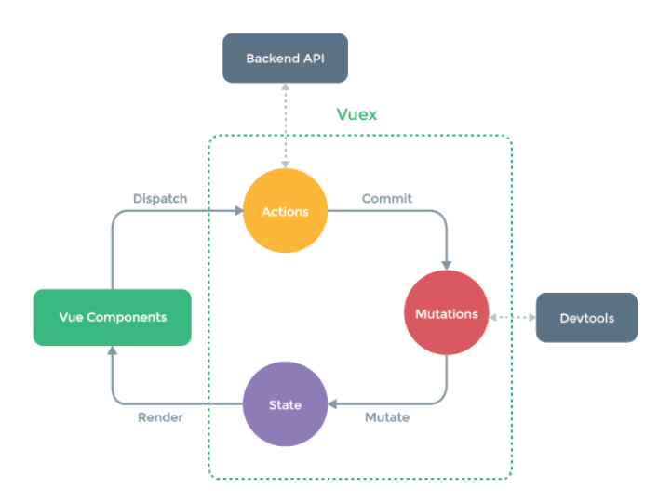
Luồng hoạt động của VueX? | - VueX là thư viện giúp quản lý trạng thái các component trong VueJS, đây là nơi lưu trữ tập trung dữ liệu cho tất cả các component trong một ứng dụng, với nguyên tắc trạng thái chỉ có thể được thay đổi theo kiểu có thể dự đoán. - Vuex còn được xem như là một thư viện dùng để quản lý state cho các ứng dụng của Vue bằng cách sử dụng store toàn cục. - VueX có các component như : + State : giúp chúng ta quản lý các trạng thái và giúp ta theo dõi trạng thái một cách đơn giản. + Getters : giúp chúng ta tính toán các thuộc tính trong 1 component. + Mutations : giúp ta thay đổi các state trong store Và cách để kích hoạt một mutations đó là ta sẽ commit một chuỗi String chính là tên của hàm mà ta muốn gọi trong mutations, nó sẽ nhận state của store làm tham số đầu tiên + Actions : cũng tương tự như mutation, và nó có một vài điểm khác biệt. Thay vì thay đổi trạng thái thì các action commit thay đổi, nó có thể chứa các hoạt động không đồng bộ + Module : Vuex sử dụng cây trạng thái duy nhất, tất cả các trạng thái của ứng dụng được đưa vào một đối tượng, như vậy khi ứng dụng phát triển lên, store có thể phình lên rất nhiều. Vuex cho phép chia nhỏ store thành các module nhỏ hơn, mỗi module cũng có state, mutation, action, getter và thậm chí còn cho phép các module lồng nhau.
KeepAlive | KeepAlive là 1 component tích hợp cho phép chúng ta lưu trữ có điều kiện các cá thể component khi chuyển đổi động giữa nhiều component.
Telepot | <Teleport> là một component được tích hợp sẵn cho phép chúng ta "dịch chuyển" một phần của template của một component vào một nút DOM tồn tại bên ngoài hệ thống phân cấp DOM của component đó.
Routing | giúp chúng ta điều hướng sang 1 trang dễ ràng mà k cần tải lại toàn bộ trang.
Suspense
Slots | Slot Content Được sử dụng để phân bố nội dung trong component. Slots có thể bao gồm bất kỳ template code nào, thậm chí là cả component khác. Nếu không đặt <slot></slot> trong component cần truyền nội dung thì bất kỳ nội dung nào được truyền vào cũng đều bị bỏ qua. Chú ý: Mọi thức trong template cha được biên dịch trong scope của thằng cha, mọi thứ trong template con được biên dịch trong scope của thằng con. Fallback Content Có những trường hợp cần thiết phải quy định fallback content mặc định cho slot, nó sẽ được render khi slot được truyền vào không có nội dung được cung cấp. Named Slots Khi cần sử dụng nhiều slot trong component, với mỗi slot có 1 nội dung khác nhau thì cần truyền name attribute vào trong slot đó: Chú ý: v-slot chỉ sử dụng được với thẻ <template>. | //Slot Content //App.vue <script> import ButtonConten from './ButtonContent.vue' export default { components: { ButtonConten } } </script> <template> <ButtonConten> Click me <!-- slot content --> </ButtonConten> </template> ButtonContent.vue <template> <button class="fancy-btn"> <slot/> <!-- slot outlet --> </button> </template> //Fallback Content //App.vue <script> import ButtonBase from './ButtonBase.vue' export default { components: { ButtonBase } } </script> <template> <!-- use fallback text --> <ButtonBase /> <!-- provide custom text --> <ButtonBase>Save</ButtonBase> </template> // ButtonBase.vue <template> <button type="submit"> <slot> Submit <!-- fallback content --> </slot> </button> </template>
Async Component
Plugin

